상품제안서
PRODIR 소가죽 여권지갑 | 상품코드: S16194

 |  |  |  |  |  | 02-713-8555 | www.synergygift.co.kr
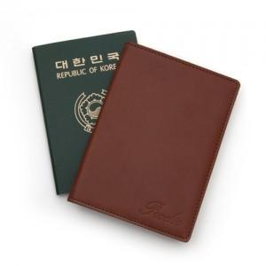 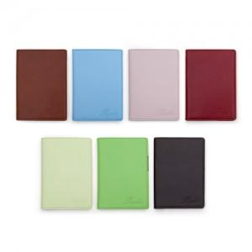 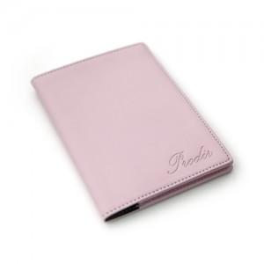

【상세/제작정보】 | .

【인쇄/포장옵션】 | 불박 / 고급 선물용 패키지 제공

【공급단가】 | 수량 | 100~ | 500~ | 1,000~ | 3,000~
*VAT별도 | 단가 | 26,330원 | 25,350원 | 24,380원 | 23,400원

【상품 URL】 | https://www.synergygift.co.kr:443/src/goods_detail.php?gdno=4180

